00) Nu-2000_spec
1. Nu-2000 Basic Specification |  | 광학 농도계

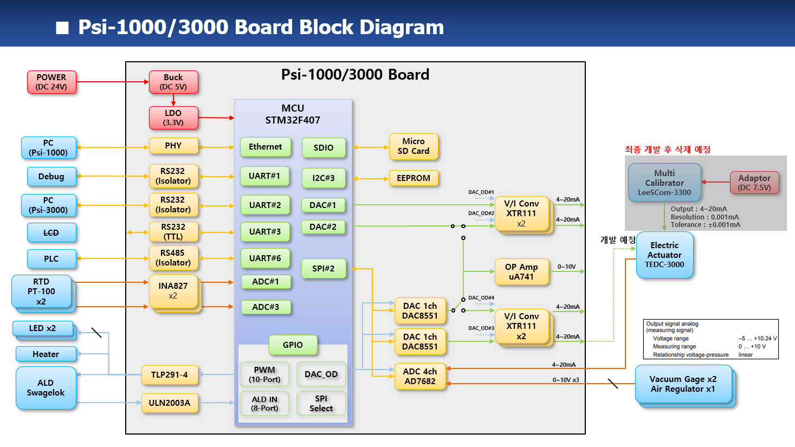
1) Required Functions
대분류 | 중분류 | 소분류 | Priority | 기능 | 비고
UV LED | ON/OFF 기능 | 기능 | 1 | - manual mode 에서 serial command 로 on/off 기능 | test purpose
 |  | 기능 |  | - auto mode 에서 LED 수명 연장을 위해 필요시에만 on 하는 기능
 |  | 기능 |  | - auto mode 에서 on/off interval 조정 가능 기능 구현 | LED 수명 연장을 위해 최적화 값 실험 필요
 | 전류 제어 | 기능 |  | - LED module 내의 3단계 전류 제어
 |  | 기능/HW |  | - 메인보드 내 정전류 0 ~ 100 mA 에 대한 DAC value calibration
 | LED 이상 유무 | 기능 |  | - LED 밝기 저하 판단 기능 | reference PD 출력 이용
IR LED | ON/OFF 기능 | 기능 | 1 | - manual mode 에서 serial command 로 on/off 기능 | test purpose
 |  | 기능 |  | - auto mode 에서 LED 수명 연장을 위해 필요시에만 on 하는 기능
 |  | 기능 |  | - auto mode 에서 on/off interval 조정 가능 | LED 수명 연장을 위해 최적화 값 실험 필요
 | 전류 제어 | 기능 |  | - LED module 내의 3단계 전류 제어
 |  | 기능/HW |  | - 메인보드 내 정전류 0 ~ 200 mA 에 대한 DAC value calibration
 | LED 이상 유무 | 기능 |  | - LED 밝기 저하 판단 기능 | reference PD 출력 이용
UV PD | calibration | 기능/HW |  | - board 회로 부품 오차 calibration 기능 | 강제 3.3V 입력에 대한 max 값 저장 및 이용
 |  | 기능 |  | - Dark calibration
 |  | 기능 |  | - PD 이상 상태 판단 기능
 | measurement | 기능/HW | 1 | - external ADC (AD7682) interface
 |  | 기능 |  | - measurement average algorithm
 |  | 기능 |  | - consentration 계산 algorithm
IR PD | calibration | 기능/HW |  | - board 회로 부품 오차 calibration 기능 | 강제 3.3V 입력에 대한 max 값 저장 및 이용
 |  | 기능 |  | - Dark calibration
 |  | 기능 |  | - PD 이상 상태 판단 기능
 | measurement | 기능/HW | 1 | - external ADC (AD7682) interface
 |  | 기능 |  | - measurement average algorithm
 |  | 기능 |  | - consentration 계산 algorithm
RTD | measurement | 기능/HW |  | - external ADC (MCP3427) interface
 |  |  |  | - MCU ADC interface
 |  | 기능/HW |  | - 회로 부품 오차 보상을 위한 calibration 기능 | 기준 저항 jig 필요함
Error 판단 기능 | UV LED Fail 판단 | 기능 |  | - reference PD 출력 이용
 | IR LED Fail 판단 | 기능 |  | - reference PD 출력 이용
 | UV PD Fail 판단 | 기능 |  | - reference/sample PD 출력 이용
 | IR PD Fail 판단 | 기능 |  | - reference/sample PD 출력 이용
 | RTD Fail 판단 | 기능 |  | - RTD fail 판단 algorithm 필요
 | Leakage error 판단 | 기능 |  | - leakage sensor 출력 chattering 방지 처리
 | MFC error 판단 | 기능 |  | - Flow rate 설정치에 대한 응답치 비교
 | Alarm 기능 | 기능 |  | - 농도, 온도, 유량 최고범위 초과시 alarm
 |  | 기능 |  | - 농도, 온도, 유량 허용범위 초과시 warning
표시 기능 | 농도 계산 표시 | 기능 |  | - 농도 계산 algorithm
 |  | 기능 |  | - H2SO4(황산), H2O2(과산화수소) 별도 계산 필요
 | 온도 계산 표시 | 기능 |  | - 온도 계산 algorithm
 |  | 기능 |  | - 장비 내부 온도, 약액 온도 (MCU)
 |  | 기능 |  | - 항온 챔버 온도 (설정값, read 값) : to/from PID controller
 | 유량 표시 기능 | 기능 |  | - MFC 설정값, read 값
Data 저장 기능 | micro SD card I/F | 기능/HW |  | - micro SD card interface
 | 측정 data 저장 | 기능 |  | - 실제 측정은 최소 500msec 이내에 이루어져야 함. - 최소 4회 이상의 평균값을 매 2초마다 저장 - raw data 저장 (to micro SD card) @ 2 sec
 |  | 기능 |  | - 일반/raw data 분리 표시 기능
전원 관련 기능 | 비상 정지 기능 | HW |  | - emergency stop button 에 의한 전원 차단
 | 전원 on/off | HW |  | - 전원 switch 에 의한 전원 on/off
Warm-up 기능 | warm-up 기능 | 기능 |  | - dark calibration
 |  | 기능 |  | - warm-up 완료 조건 판단 algorithm
 |  |  |  | (reference PD 를 통한 variation 수준 정의 필요)
Analog 출력 기능 | analog 출력 2 채널 | 기능 |  | - PLC 에 제공하는 측정 data 2 채널 (4~20mA) | H2SO4(황산), H2O2(과산화수소)
 | analog 출력 1 채널 | 기능 |  | - MFC 에 제공하는 flow rate 1 채널 (4~20mA) | MFC 에 1mA 보다 작은 전류 흘리면 standby 상태로 들어감
 | analog 출력 calibration | 기능/HW |  | - 각 analog 출력에 대한 4~20mA 범위에 대한 calibration
 |  |  |  | (MCU DAC 출력, external DAC 출력에 대한 calibration 및 값 저장)
Analog 입력 기능 | analog 입력 1 채널 | 기능 |  | - MFC 에서 제공하는 flow rate 1 채널 (4~20mA) 입력
 | analog 입력 calibration | 기능/HW |  | - MCU ADC 입력에 대한 calibration 및 값 저장
통신 기능 | RS-232C #1 기능 | 기능 | 1 | - system 동작 monitoring | PC 와 연결
 |  | 기능 |  | - F/W upgrade | 115200 baud, 8 data bit, no parity, 1 stop bit
 | RS-232C #2 기능 | 기능 |  | - PLC 와의 통신, Horiba 통신 protocol 따를것 | 9600 baud, 8 data bit, no parity, 1 stop bit
 |  | 기능 |  | - MODBUS protocol 구현
 | RS-232C #3 기능 | 기능 |  | - LCD 와의 통신, 통신 protocol 구현 | 9600 baud, 8 data bit, no parity, 1 stop bit
 | RS-232C #4 기능 | 기능 |  | - PID controller 와의 통신, 통신 protocol 구현 (PC-Link) | 9600 baud, 8 data bit, even parity, 1 stop bit
 | RS-485 #1 기능 | 기능 |  | - 현재 reserved
RTC 기능 | RTC setup 기능 | 기능 |  | - RTC user setting 기능
 | RTC batterty 전압 check | 기능/HW |  | - RTC battery 전압 monitoring 및 low voltage warning
Parallel Input | Parallel Input | 기능 |  | - Horiba parallel input 핀 배열 및 정의를 그대로 따를것
Parallel Output | Parallel Output | 기능 |  | - Horiba parallel output 핀 배열 및 정의를 그대로 따를것
PID controller | 온도 PID controller 제어 | 기능 |  | - 항온 챔버 온도 설정 및 현재 온도 read
 |  | 기능 |  | - PID controller 와의 통신 protocol 구현 (PC-Link)
LCD module | LCD module 통신 | 기능 |  | - LCD module 과의 통신 및 protocol 구현
Background Correction | Background correction 기능 | 기능 |  | - dark calibration
 |  | 기능 |  | - reference/sample PD 를 통한 variation 이 stabilized 될때까지
MFC calibration | MFC calibration 기능 | 기능 |  | - H2SO4(황산), H2O2(과산화수소) 별도 calibration 필요 함 | MFC 는 업체 출하시 water 로 flow rate calibration
 |  | 기능 |  | - flow rate 100% 및 20% 에 대해 측정 및 calibration 해야 함 | 후 출하됨
HW test | GPIO read 기능 | 기능 | 1 | - manual command 로 GPIO read | ex.) READ GPIOA
 | GPIO write 기능 | 기능 |  | - manual command 로 GPIO write | ex.) WRITE GPIOA 1234
 | Leak port read 기능 | 기능 |  | - manual command 로 Leak port read | ex.) READ LEAK
 | LED onoff 기능 | 기능 |  | - manual command 로 LED on/off | ex.) LED RED ON
 | Parallel input read 기능 | 기능 |  | - manual command 로 Parallel input read | ex.) READ PARIN
 | Parallel output write 기능 | 기능 |  | - manual command 로 Parallel output write | ex.) WRITE PAROUT 12345
SSCG | SSCG 기능 | 기능 |  | - EMI 저감을 위해 SSCG(Spread Spectrum Clock Generation) 기능 구현

01-2) IAP
1. IAP (In-circuit Application Programming) 관련
1) STM32F407 Boot Configuration 관련
a) STM32F407 은 Boot pin 2ea 의 설정상태에 따라 Booting 동작을 선택할 수 있다.

 | Boot 1 | Boot 0 | Boot Operation |  | Remark
 | x | 0 | Main Flash memory |  | - IAP 설치되어 살아날때 약 2초간 S/W upgrade 경우인지 판단하여 S/W upgrade 를 하거나 그냥 살아나거나를 판단. - IAP program 이 address 0x800_0000 ~ 0x800_FFFF 를 사용하므로 Application program 은 address 0x801_0000 ~ 0x80F_FFFF 를 사용하여야 한다.
 | 0 | 1 | System memory |  | - 최초에 IAP 를 program 하기위해 한 번 사용함. - embedded bootloader 가 내장되어 Flash memory 를 reprogram 하는 용도로 사용됨. - UART1/UART3/USB 를 사용함
 | 1 | 1 | Embedded SRAM |  | unused

b) 보드가 최초 조립된 이후 DIP switch 를 System memory boot 로 설정한후 System memory boot 기능을 이용하여 미리 작성해둔 IAP 이미지를 Main Flash memory 에 program 한다.
c) 이후 DIP switch 는 Main Flash memory boot 상태로 설정하며 DIP switch 설정을 다시 변경할 경우는 없다.
d) IAP 가 program 된 후에는 Application S/W upgrade 는 serial port #1 을 이용하여 수행한다.
- 필요한 시리얼 통신 프로그램 : YMODEM 으로 파일 upload 가 가능해야 함. (ex. ExtraPutty 등)
- IAP 를 이용한 upgrade mode 상태로 진입하는 방법 : 보드 reset 후 1.5초 이내에 시리얼 통신 프로그램에서 ESC 버튼을 3회 이상 입력
- 필요한 application S/W format : binary
- serial port 설정 : 115200 baud, 1 stop bit, no parity

2) IAP 제작
a) Github 에 있는 STM32F4 의 IAP source 를 참조하여 제작함
- https://github.com/eziya/STM32F4_HAL_IAP_UART 에서 source downloiad 함
- source 수정 내용은 https://blog.naver.com/eziya76/221552811740 의 설명 참조 함
b) CubeIDE tool 에서 new project 생성함
- new project 생성
- pin 설정 : external clock(bypass mode), USART1 pin 번호 설정,
- clock configuration(HSE, use PLL, 168MHz) 설정
- source generation 함
c) 생성한 new project 에 download 한 파일들 추가 및 변경 내용들 비교하여 반영 한다.
- 제일 중요한 내용 : STM32F407 의 MSP 는 0x20020000 이기 때문에, 원래 코드대로 0x2FFE0000 와 AND 연산하면 0x20020000 이 되기 때문에
정상적으로 Application 으로 Jump 를 하지 못하므로 0x2FFD0000 으로 변경한 부분

2. IAP 를 통한 upgrade 를 위해 Application 에서 반드시 수정해야 하는 부분
1) system_stm32f4xx.c : 아래와 같이 변경할 것
- application 의 시작 번지를 0x0801_0000 으로 변경하는 내용, CubeIDE 설치 버전에 따라 아래와 같이 수정이 다를수 있음

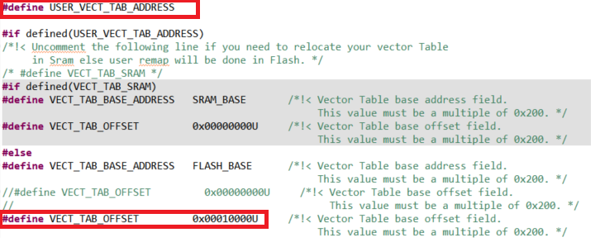

2) STM32F407IGHX.ld : 아래와 같이 수정해야 함
- application 의 시작 번지를 0x0801_0000 으로 변경하는 내용

3. Flash Memory Map
1) IAP : sector 0 에 위치하며 sector 4 ~ 11 이 user application SW 저장 됨
sector 1, 2, 3 은 environment config 저장을 위해 reserve 함, 일단 sector 3 을 config 저장 위치로 사용 함
Flash memory 의 특정 sector 를 환경 변수 저장 공간으로 사용함으로 보드상에 있는 EEPROM 은 사용하지 않음

Address | Flash Sector | Size | Nu-2000 Main controller S/W
80F_FFFF | Sector 11 | 128 K
80E_0000 |  | #7
 | Sector 10 | 128 K
80C_0000 |  | #6
 | Sector 9 | 128 K
80A_0000 |  | #5
 | Sector 8 | 128 K
808_0000 |  | #4
 | Sector 7 | 128 K
806_0000 |  | #3
 | Sector 6 | 128 K
804_0000 |  | #2
 | Sector 5 | 128 K
802_0000 |  | #1
 | Sector 4 | 64 K | User App program SW starts from here address : 0x801_0000
801_0000 |  | #1
 | Sector 3 | 16 K | Reserved area for environment configure #1
800_C000 |  | #4
 | Sector 2 | 16 K | Reserved area for environment configure #2
800_8000 |  | #3
 | Sector 1 | 16 K | Reserved area for environment configure #3
800_4000 |  | #2
 | Sector 0 | 16 K | IAP program start from 0x800_0000 and jump to user app SW at 0x801_0000
800_0000 |  | #1

Environment data
- Flash sector 3 은 512 byte 씩 32 개의 env_parm group 으로 구성 된다.
- Flash memory 의 특성상 erase 시 모든 bit 가 1 이 되며 1 --> 0 으로 write 는 항상 가능한 특성을 이용함
- 이러한 형태로 구성하는 이유는 Flash erase 횟수를 최소화하기 위함 (Flash erase 가능 횟수 : 10,000 회로 통상적인 Flash memory 의 erase 가능 횟수 100,000 회에 비해 작기 때문)
즉, 1회 erase 후 31 번을 write 할 수 있음으로 마치 310,000 회를 write 하는 효과를 볼 수 있음

- 1 parm = 4 byte 로 구성
- 1 group = 128 개의 parm 으로 구성
- 첫번째 group 은 env table 의 version 및 env_parm group 중 valid 한것이 어느것인지 판단하는 용도로 사용
- 실제 valid 한 group 은 1개만 존재함
- env parm group 30 까지 쓴 다음에 Flash sector erase 수행하고 다시 env group 0 번 부터 write 함

Note : Flash erase/program 관련 변동사항 있음 (IDE 버전에서 변경된것으로 추정됨)
erase/program 시 반드시 HAL_FLASH_Unlock(); 과 HAL_FLASH_Lock(); 을 추가해야 함
program 시에는 매번 write 하기 전에 __HAL_FLASH_CLEAR_FLAG(FLASH_FLAG_EOP | FLASH_FLAG_OPERR | FLASH_FLAG_WRPERR | FLASH_FLAG_PGAERR | FLASH_FLAG_PGSERR ); 가 추가되어야 함

sector #3 |  |  | base_address = 0x0800_C000 |  |  |  |  |  |  |  |  |  | 저장 횟수 : 126 | 63
 | 0 | 1 | 2 | 3 | 4 | 5 | 6 | 7 | 8 | 9 | A | B | C | D | E | F
0x0000 | A | T | I | K | _ | E | N | V | _ | 0 | . | 1 |  |  |  |  | Env version
0x0010 | 0.. 7 | 8.. 15 | 16.. 23 | 24.. 31 |  |  |  |  |  |  |  |  |  |  |  |  | usage bit flag : 0(used), 1(not used)
0x0020 |  |  |  |  |  |  |  |  |  |  |  |  |  |  |  |  | unused
0x0030
0x0040
0x0050
0x0060
0x0070 |  |  |  |  | reserved
0x0080
0x0090
0x00A0
0x00B0
0x00C0
0x00D0
0x00E0
0x00F0
0x0100 | CAL parm 10 |  |  |  | CAL parm 11 |  |  |  | CAL parm 12 |  |  |  | CAL parm 13 |  |  |  | calibration data back-up
0x0110 | CAL parm 14 |  |  |  | CAL parm 15 |  |  |  | CAL parm 16 |  |  |  | CAL parm 17
0x0120 | CAL parm 18 |  |  |  | CAL parm 19 |  |  |  | CAL parm 20 |  |  |  | CAL parm 21
0x0130 | CAL parm 22 |  |  |  | CAL parm 23 |  |  |  | CAL parm 24 |  |  |  | CAL parm 25
0x0140 | CAL parm 26 |  |  |  | CAL parm 27 |  |  |  | CAL parm 28 |  |  |  | CAL parm 29
0x0150 | CAL parm 30 |  |  |  | CAL parm 31 |  |  |  | CAL parm 32 |  |  |  | CAL parm 33
0x0160 | CAL parm 34 |  |  |  | CAL parm 35 |  |  |  | CAL parm 36 |  |  |  | CAL parm 37
0x0170 | CAL parm 38 |  |  |  | CAL parm 39
0x0180 |  |  |  |  |  |  |  |  |  |  |  |  |  |  |  |  | unused
0x0190
0x01A0
0x01B0 |  |  |  |  | reserved
0x01C0
0x01D0
0x01E0
0x01F0
0x0200 | parm 0 |  |  |  | parm 1 |  |  |  | parm 2 |  |  |  | parm 3 |  |  |  | parm group 0
0x0210 | parm 4 |  |  |  | parm 5 |  |  |  | parm 6 |  |  |  | parm 7
. . .
0x03F0 | parm 124 |  |  |  | parm 125 |  |  |  | parm 126 |  |  |  | parm 127
0x0400 | parm 0 |  |  |  | parm 1 |  |  |  | parm 2 |  |  |  | parm 3 |  |  |  | parm group 1
. . .
0x05F0 | parm 124 |  |  |  | parm 125 |  |  |  | parm 126 |  |  |  | parm 127
0x0600 | parm 0 |  |  |  | parm 1 |  |  |  | parm 2 |  |  |  | parm 3 |  |  |  | parm group 2
. . .
0x07F0 | parm 124 |  |  |  | parm 125 |  |  |  | parm 126 |  |  |  | parm 127
. . .
0x3E00 | parm 0 |  |  |  | parm 1 |  |  |  | parm 2 |  |  |  | parm 3 |  |  |  | parm group 30
. . .
0x3FF0 | parm 124 |  |  |  | parm 125 |  |  |  | parm 126 |  |  |  | parm 127

03) LED
UV/IR LED Control

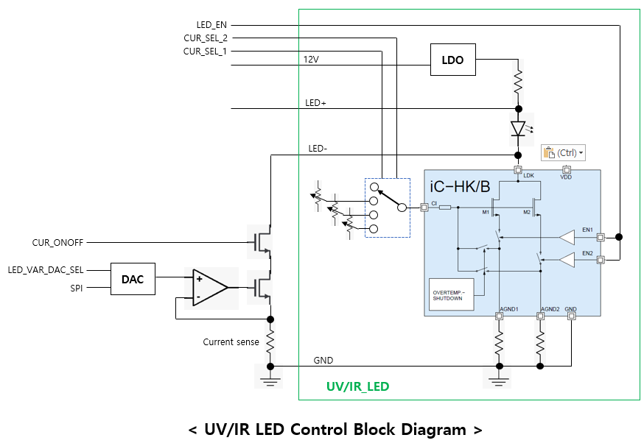
1. UV/IR LED 제어
- UV LED board 및 IR LED board 가 별도로 있음, 동일한 회로에 LED type 만 다름
- LED 밝기 제어 : 고정전류 3가지중 하나를 선택할수 있는 동작, 또는 가변 정전류 동작을 선택할 수 있음
- 구성도는 아래 그림과 같음

2. Fixed current mode
- CUR_SEL_2/1 : 이미 정의된 3종류의 current 를 선택함
- LED_EN : LED on/off 제어
CUR_SEL_2 | CUR_SEL_1 | Function
0 | 0 | Variable current mode 사용
0 | 1 | Fixed current #1 사용
1 | 0 | Fixed current #2 사용
1 | 1 | Fixed current #3 사용
- Note : Variable current mode 용 signal : CUR_ONOFF(0:off), LED_VAR_DAC_SEL(1) 이어야 함

3. Variable current mode
- CUR_ONOFF : variable current mode 의 LED on/off 제어
- LED_VAR_DAC_SEL : variable current mode 용 DAC 선택 (low active chip select)
- SPI : DAC data 전송은 SPI 를 사용 함

- Note : Fixed current mode 용 signal : LED_EN(0:off), CUR_SEL_2/1(0) 이어야 함

4. LED on/off & PD measure control method
1) use timer_3 (for UV LED) and timer_4 (for IR LED) |  |  |  |  |  |  |  | LED on & PD measure interval (100 msec)
2) LED brightness control : 2 ways, (3 Fixed mode, variable mode) |  |  |  |  |  | LED on time (1usec ~ 65msec)
- 3 Fixed mode : use pre-defined 3 brightness level
- variable mode : use 0~100% linear brightness level |  |  |  | UV/IR LED on/off |  |  | on time |  |  |  |  |  |  |  | on time
3) LED on/off control
- LED on/off control : do at every 100 msec |  |  |  | measure signal |  | measure_delay |  |  |  |  |  |  |  | measure_delay
- programmable LED on time : 1 usec base, range 1 usec ~ 65 msec
- LED off time = (100 msec - LED_on_time) |  |  |  | ADC
4) PD level sensing |  |  |  |  |  |  |  |  |  |  | AD conversion 10 times, calc avg.
- programmable ADC start point : use measure delay
- AD conversion : measure 10 times and takes average value |  |  |  |  |  |  |  |  |  |  |  | timer expire interrupt
- PD level sensing : takes average of 20 ADC value ( 20 x 100 msec = 2 sec) |  |  |  |  |  |  |  |  |  |  |  | 1. timer stop
 |  |  |  |  |  |  |  |  |  |  |  | 2. LED off
5. Control parameters
- Timer_3 : UV LED on timer (output compare mode) |  |  |  |  |  |  |  |  |  |  | timer comapre interrupt
- Timer_4 : IR LED on timer (output compare mode) |  |  |  |  |  |  |  |  |  |  | 1. ADC 10 times for reference PD
- Timer output capture register : used for measure_delay |  |  |  |  |  |  |  |  |  |  | 2. ADC 10 times for sense PD
- Timer resolution (= prescaler output) = 1 usec |  |  |  |  |  |  |  |  |  |  | 3. calculate average
- Timer range (ARR register) = 1 ~ 65535, = 1 usec ~ 65,535 usec(= 65 msec)
 |  |  |  |  | main 100msec task : LED on
- variables |  |  |  |  | 1. LED on
1) UV(IR)_LED_OP_MODE |  |  | Fixed_3_mode(0), Variable_mode(1) |  | 2. timer ARR = on time, timer OCR = measure delay
2) UV(IR)_LED_FIXED3_Brightness |  |  | Fixed_3_mode(0/1/2/3) |  | 3. timer start
3) UV(IR)_LED_VAR_Brightness |  |  | 1 ~ 100 % (UV LED, 100% = 100 mA), (IR LED, 100% = 200 mA)
4) UV(IR)_LED_ON_TIME |  |  | UV(IR) LED on time, range 1usec ~ 65000 usec(65 msec), default 10 msec
5) UV(IR)_LED_MEAS_DELAY |  |  | UV(IR) LED measure delay, range 1 usec ~ 65000 usec(65 msec), default = (UV_LED_ON_TIME - 1) msec

 |  |  |  |  |  |  |  |  |  | LED on/off interval (100 msec)
 |  |  |  |  | LED on duration (400usec ~ 65,000usec)

 |  |  |  | UV/IR LED |  |  | UV/IR LED on |  |  |  |  |  | UV/IR LED off |  | UV/IR LED on
 |  |  |  |  |  |  | - UV LED : PARM 62 |  |  |  |  |  |  |  | - UV LED : PARM 62
 |  |  |  |  |  |  | - IR LED : PARM 67 |  |  |  |  |  |  |  | - IR LED : PARM 67

 |  |  |  | PD sensor

 |  |  |  |  |  |  |  |  | - PD ADC 시작 시간 조정 가능 : UV PD(PARM 70), IR PD(PARM 75)
 |  |  |  |  |  |  |  |  | 하지만 변경하지 않고 300 usec 를 유지하기를 권장 함
 |  |  |  |  |  |  |  |  |  | < 300 usec
 |  |  |  | PD ADC |  |  |  |  | PD #1 ADC |  | PD #2 ADC |  |  |  |  | PD #1 ADC | PD #2 ADC
 |  |  |  |  |  |  |  |  | - 각 PD 에 대해 10번의 ADC 변환후 평균값 획득
 |  |  |  |  |  |  |  |  | - 총 ADC 변환 시간 : 300 usec 미만 소요 됨
 |  |  |  |  |  |  |  |  | - ADC 변환은 LED off 되기 300 usec 이전에 시작되며 LED off 되기 이전에 완료 됨

07-1) RTD
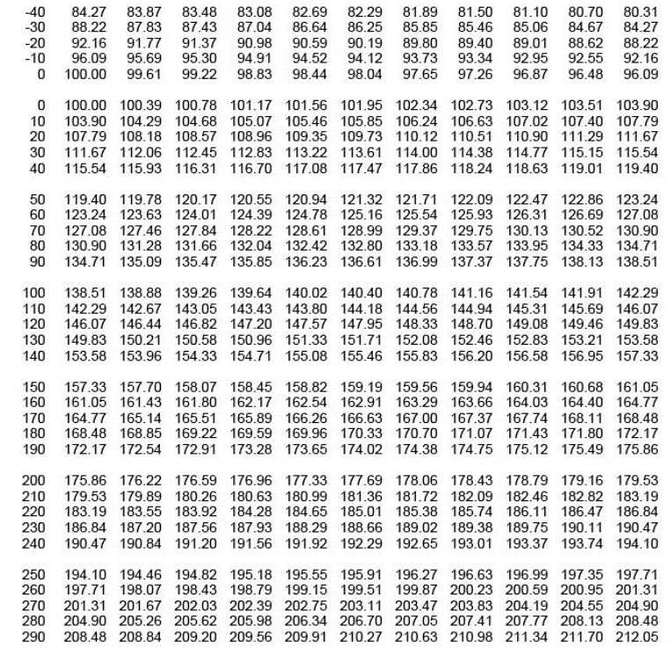
RTD temperature sensor

1. RTD(PT100) temperature sensor
main board 에 총 4개의 RTD sensor(3 wire) 가 부착 될 수 있음
- RTD#1 : external ADC(MCP3427, ch 1, 16-bit resolution) 사용
- RTD#2 : external ADC(MCP3427, ch 2, 16-bit resolution) 사용
- RTD#3 : internal ADC(MCU, ADC1, 12-bit resolution) 사용 --> test purpose
- RTD#4 : internal ADC(MCU, ADC2, 12-bit resolution) 사용 --> test purpose

2. Wheatstone bridge 로 회로 구성
상세 회로 구성 및 gain 설정, resolution 등은 아래 그림 참조
 |  |  | < RTD #1/#2 interface 회로 > |  |  |  |  |  |  |  | < RTD #3/#4 interface 회로 >
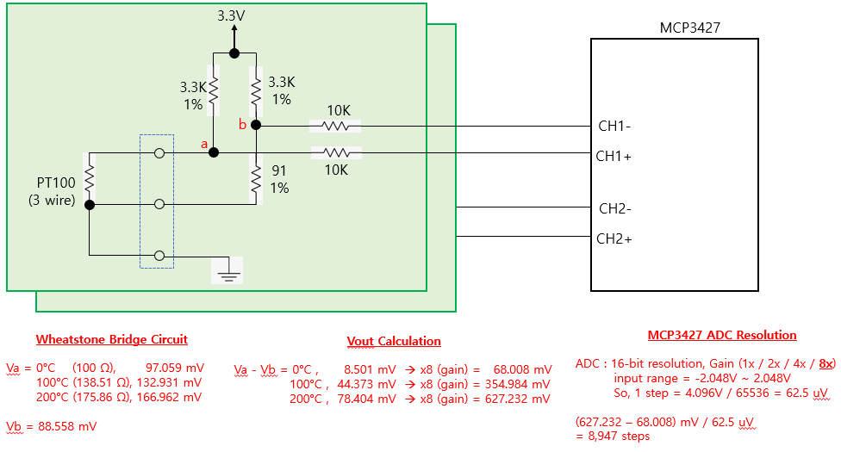
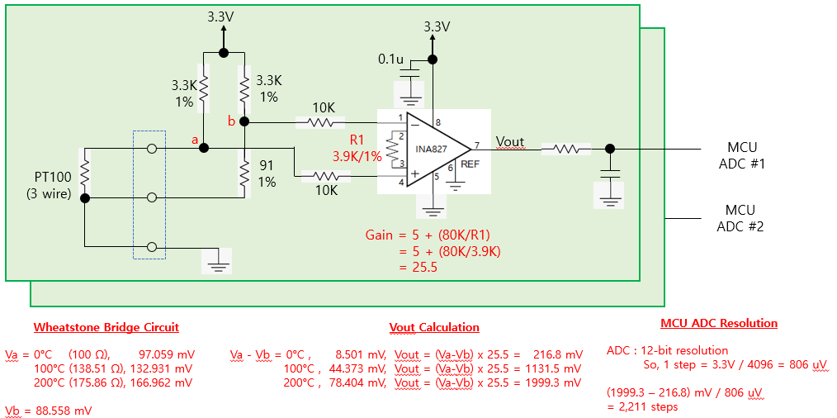

 |  |  |  | 예상 온도 resolution = 0.03 °C |  |  |  |  |  |  |  |  |  | 예상 온도 resolution = 0.1 °C

3. Error cases
1) PT100 이 연결되지 않은 경우 |  |  | : Va = 3.3V, Vb = 3.3V, (Va - Vb = 0 V) --> 0<= ADC value <= 500
2) PT100 이 배선 short 된 경우 |  |  | : Va = 0V, Vb = 88 mV, (Va - Vb = -88 mV) --> ADC value < 0

4. Calibration |  |  |  |  |  |  |  |  |  |  | R1 | R4 | R2 | R3 | R2//R3 | R1+R4+(R2//R3) |  | R1 | R4 | R2 | R3 | R2//R3 | R1+R4+(R2//R3) | R1 | R4 | R2 | R3 | R2//R3 | R1+R4+(R2//R3)
- 조립 부품 오차에 의한 영향이 발생할 수 밖에 없으므로 조립된 보드별로 별도의 calibration 이 필요 함 |  |  |  |  |  |  |  |  |  |  | 82 | 8.2 | 10 | 0 | 0 | 90.2 |  | 120 | 9.1 | 10 | 0 | 0 | 129.1 | 150 | 16.4 | 10 | 0 | 0 | 166.4
- calibration 한 값을 저장할 수 있어야 함 |  |  |  |  |  |  |  |  |  |  | 82 | 8.2 | 10 | 100 | 9.0909090909 | 99.290909091 |  | 120 | 9.1 | 10 | 100 | 9.0909090909 | 138.19090909 | 150 | 16.4 | 10 | 100 | 9.0909090909 | 175.49090909
- calibration 을 위해 RTD 온도 0°C, 100°C, 200°C 에 해당하는 저항값을 정밀하고 맞춘 calibration jig 가 필요 함 |  |  |  |  |  |  |  |  |  |  | 82 | 8.2 | 10 | 200 | 9.5238095238 | 99.723809524 |  | 120 | 9.1 | 10 | 200 | 9.5238095238 | 138.62380952 | 150 | 16.4 | 10 | 200 | 9.5238095238 | 175.92380952
 |  |  |  |  |  |  |  |  |  |  | 82 | 8.2 | 10 | 400 | 9.756097561 | 99.956097561 |  | 120 | 9.1 | 10 | 400 | 9.756097561 | 138.85609756 | 150 | 16.4 | 10 | 400 | 9.756097561 | 176.15609756
1) 0°C RTD resistance : 100.00 Ω |  |  | ---> 82 + 8.2 + ( 10 // 2K VR ) |  |  |  |  |  |  |  | 82 | 8.2 | 10 | 600 | 9.8360655738 | 100.03606557 |  | 120 | 9.1 | 10 | 600 | 9.8360655738 | 138.93606557 | 150 | 16.4 | 10 | 600 | 9.8360655738 | 176.23606557
 |  |  |  |  |  |  |  |  |  |  | 82 | 8.2 | 10 | 800 | 9.8765432099 | 100.07654321 |  | 120 | 9.1 | 10 | 800 | 9.8765432099 | 138.97654321 | 150 | 16.4 | 10 | 800 | 9.8765432099 | 176.27654321
2) 100°C RTD resistance : 138.51 Ω |  |  | ---> 120 + 9.1 + ( 10 // 2K VR ) |  |  |  |  |  |  |  | 82 | 8.2 | 10 | 1000 | 9.900990099 | 100.1009901 |  | 120 | 9.1 | 10 | 1000 | 9.900990099 | 139.0009901 | 150 | 16.4 | 10 | 1000 | 9.900990099 | 176.3009901
 |  |  |  |  |  |  |  |  |  |  | 82 | 8.2 | 10 | 1200 | 9.9173553719 | 100.11735537 |  | 120 | 9.1 | 10 | 1200 | 9.9173553719 | 139.01735537 | 150 | 16.4 | 10 | 1200 | 9.9173553719 | 176.31735537
3) 200°C RTD resistance : 175.86 Ω |  |  | ---> 150 + 8.2 + 8.2 + ( 10 // 2K VR ) |  |  |  |  |  |  |  | 82 | 8.2 | 10 | 1400 | 9.9290780142 | 100.12907801 |  | 120 | 9.1 | 10 | 1400 | 9.9290780142 | 139.02907801 | 150 | 16.4 | 10 | 1400 | 9.9290780142 | 176.32907801
 |  |  |  |  |  |  |  |  |  |  | 82 | 8.2 | 10 | 1600 | 9.9378881988 | 100.1378882 |  | 120 | 9.1 | 10 | 1600 | 9.9378881988 | 139.0378882 | 150 | 16.4 | 10 | 1600 | 9.9378881988 | 176.3378882
 |  |  |  |  |  |  |  |  |  |  | 82 | 8.2 | 10 | 1800 | 9.9447513812 | 100.14475138 |  | 120 | 9.1 | 10 | 1800 | 9.9447513812 | 139.04475138 | 150 | 16.4 | 10 | 1800 | 9.9447513812 | 176.34475138
5. Calibration & temperature calculation method |  |  |  |  |  |  |  |  |  |  | 82 | 8.2 | 10 | 2000 | 9.9502487562 | 100.15024876 |  | 120 | 9.1 | 10 | 2000 | 9.9502487562 | 139.05024876 | 150 | 16.4 | 10 | 2000 | 9.9502487562 | 176.35024876
1) Case 1 : 16-bit ADC, pt100 저항값 계산 방법 |  |  |  |  |  |  |  |  |  |  |  |  |  |  |  |  |  |  |  |  |  |  |  |  | 8.2 + 8.2
- 전체 계산의 흐름은 아래의 계산 공식을 이용한다.
- 16-bit ADC 사용시 resolution 은 약 0.03°C 임
a) 기준 저항을 이용하여 reference ADC value 를 저장한다. (0°C, 100°C, 200°C) |  |  |  |  |  |  |  |  |  |  | R1 | R4 | R2 | R3 | R2//R3 | R1+R4+(R2//R3)
b) reference ADC value 가 ±10% 범위(아래표에 기입됨) 를 벗어나면 main board 조립불량이 의심됨 |  |  |  |  |  |  |  |  |  |  | 91 | 0 | 43 | 0 | 0 | 91
c) 주어진 ADC value 에 대해 아래 계산 공식을 이용하여 Rx 값을 계산 한다. |  |  |  |  |  |  |  |  |  |  | 91 | 0 | 43 | 100 | 30.06993007 | 121.06993007
 | case 1) (ref_0_val) > adc_val_x |  |  |  |  |  |  |  |  |  | 91 | 0 | 43 | 300 | 37.609329446 | 128.60932945
 | Rx = 100 - (138.51-100)/(ref_100 - ref_0) x (ref_0 - adc_val_x) |  |  |  |  |  |  |  |  |  | 91 | 0 | 43 | 500 | 39.594843462 | 130.59484346
 | = 100 - 38.51/(ref_100 - ref_0) x (ref_0 - adc_val_x) |  |  |  |  |  |  |  |  |  | 91 | 0 | 43 | 1000 | 41.227229147 | 132.22722915
 | case 2) (ref_0_val) <= adc_val_x <= (ref_100_val) |  |  |  |  |  |  |  |  |  | 91 | 0 | 43 | 2000 | 42.094958395 | 133.09495839
 | Rx = (138.51-100)/(ref_100 - ref_0) x (adc_val_x - ref_0) + 100 |  |  |  |  |  |  |  |  |  | 91 | 0 | 43 | 3000 | 42.392375945 | 133.39237594
 | = 38.51/(ref_100 - ref_0) x (adc_val_x - ref_0) + 100 |  |  |  |  |  |  |  |  |  | 91 | 0 | 43 | 4000 | 42.542666337 | 133.54266634
 | case 3) ref_100_val) < adc_val_x <= (ref_200_val) |  |  |  |  |  |  |  |  |  | 91 | 0 | 43 | 5000 | 42.633353163 | 133.63335316
 | Rx = (175.86-138.51)/(ref_200 - ref_100) x (adc_val_x - ref_100) + 138.51 |  |  |  |  |  |  |  |  |  | 91 | 0 | 43 | 6000 | 42.694026146 | 133.69402615
 | = 37.35/(ref_200 - ref_100) x (adc_val_x - ref_100) + 138.51 |  |  |  |  |  |  |  |  |  | 91 | 0 | 43 | 7000 | 42.737469828 | 133.73746983
d) 계산된 Rx 값에서 아래 PT100 온도별 저항값 table 을 이용하여 가장 근접한 온도를 찾는다. |  |  |  |  |  |  |  |  |  |  | 91 | 0 | 43 | 8000 | 42.770110655 | 133.77011066
e) 소수점 단위는 table 상의 1°C 차이값에서 근사치로 계산한다. |  |  |  |  |  |  |  |  |  |  | 91 | 0 | 43 | 9000 | 42.795532456 | 133.79553246
 |  |  |  |  |  |  |  |  |  |  | 91 | 0 | 43 | 10000 | 42.815891666 | 133.81589167

Vb = 3.3K x (91/(3.3K+91)) |  | 88.55795 | mV | 16-bit ADC bit resolution = |  | 0.0625 | mV |  |  |  |  |  | 12-bit ADC bit resolution = |  | 0.80566 | mV
Va = 3.3K x (Rx/(3.3K+Rx))

search temp integer value, N = pt100_table[N] <= Rx < pt100_table[N+1]
calculate decimal value = (Rx - pt100_table[N]) / (pt100_table[N+1] - pt100_table[N])

 | 16-bit ADC |  |  |  |  |  |  |  |  | 12-bit ADC
 | Rrtd | Va | (Va-Vb) | (Va-Vb) x 8 | ADC value | ADC setting range (±10%) |  | Rx | Temp. | Rrtd | Va | (Va-Vb) | (Va-Vb) x 25.5 | ADC value | ADC setting range (±10%) |  | Rx | Temp.
 | (ohm) | (mV) | (mV) | (mV) | (default) | -10% | 10% | (ohm) | (°C) | (ohm) | (mV) | (mV) | (mV) | (default) | -10% | 10% | (ohm) | (°C)
0°C | 100 | 97.05882 | 8.50087 | 68.00696 | 1088 | 979 | 1196 | 100 | 0 | 100 | 97.05882 | 8.50087 | 216.772185 | 269 | 242 | 295 | 100 | 0
0 +1 bit |  |  |  |  | 1089 |  |  | 100.01 | 0.03 |  |  |  |  | 270 |  |  | 100.03 | 0.08
10°C | 103.9 | 100.72858 | 12.17063 | 97.36504 | 1557 |  |  | 103.93 | 10.08 | 103.9 | 100.72858 | 12.17063 | 310.351065 | 385 |  |  | 103.94 | 10.1
20°C | 107.79 | 104.38055 | 15.8226 | 126.5808 | 2025 |  |  | 107.86 | 20.18 | 107.79 | 104.38055 | 15.8226 | 403.4763 | 500 |  |  | 107.84 | 20.13
50 |  |  |  |  | 3384 |  |  | 119.26 | 49.64 |  |  |  |  | 837 |  |  | 119.27 | 49.67
100°C | 138.51 | 132.93054 | 44.37259 | 354.98072 | 5679 | 5111 | 6246 | 138.51 | 100 | 138.51 | 132.93054 | 44.37259 | 1131.501045 | 1404 | 1263 | 1544 | 138.51 | 100
100 +1 bit |  |  |  |  | 5680 |  |  | 138.52 | 100.03 |  |  |  |  | 1405 |  |  | 138.54 | 100.08
150 |  |  |  |  | 7857 |  |  | 157.19 | 149.63 |  |  |  | 0 | 1943 |  |  | 157.2 | 149.66
200°C | 175.86 | 166.96242 | 78.40447 | 627.23576 | 10035 | 9031 | 11038 | 175.86 | 200 | 175.86 | 166.96242 | 78.40447 | 1999.313985 | 2481 | 2232 | 2729 | 175.86 | 200

6. PT 100 온도별 저항값 table

08) LCD Menu
 | - use UART#3, baud rate = 9600, data 8-bit, no parity, 1 stop bit
 | - uart 전용 driver 사용하면 안됨, MCU 와 logic level 로 직접 연결해야 함
LCD Menu Tree for Nu-2000 (v0.0.1, 2021.1.15)

0. Main Menu |  | 1. Measure(Stop) | 1-2. Parameter setting | 1-3. Measure(Warming)
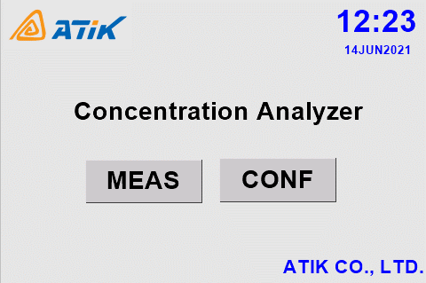
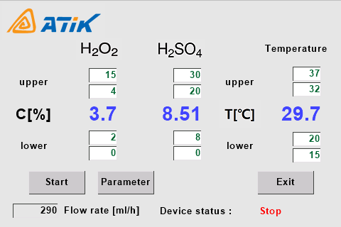
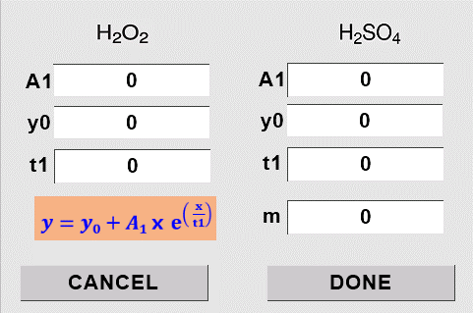
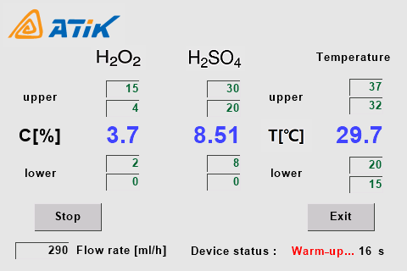
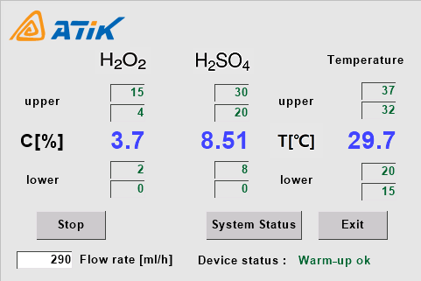

 |  |  | 1-4. System Status(Calibration)
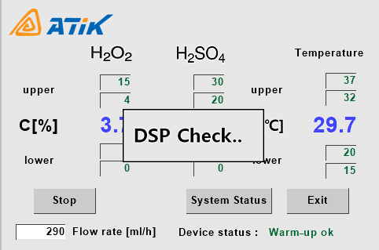
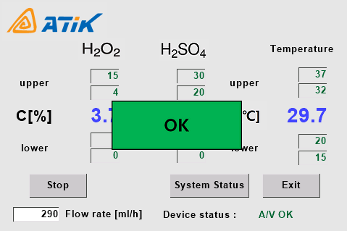
 | Nu-2000
 | Concentration Analyzer

 |  | 2. Configuration (Password) | 2-1. Configuration Menu | 2-2. Control Relay | 2-3. Interface Baudrate
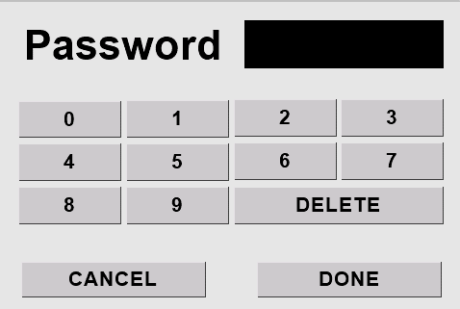
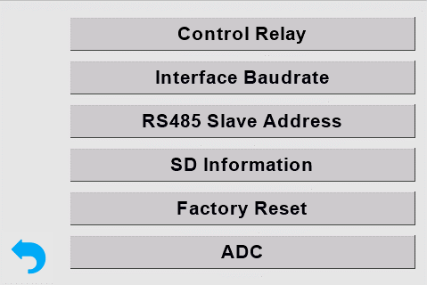
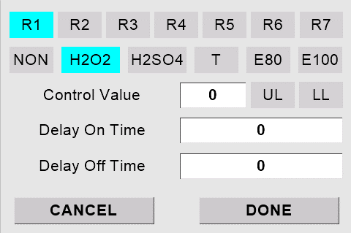
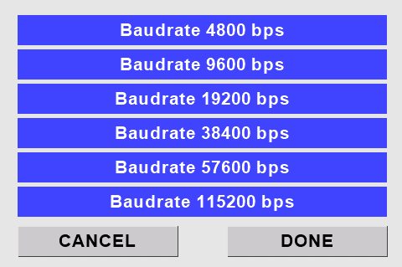

 |  | 1. password 입력 기능 debugging | 1. control relay 처리 막음 | 1. control relay 처리 화면 막을것 | 1. interface baudrate 설정 관련 수정
 |  |  |  |  | 2. baudrate 4800/115200 선택 안됨
 |  |  |  |  | (Nextion LCD 수정 필요)

 |  | 2-3. RS485 Slave Address | 2-4. SD memory information | 2-5. Concentration Compensation | 2-6. change password
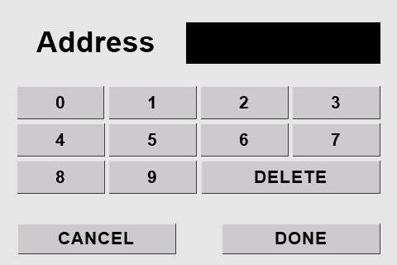
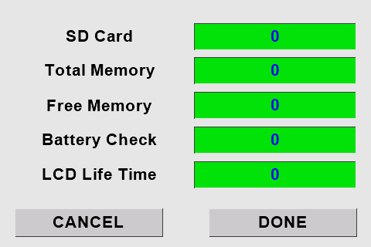
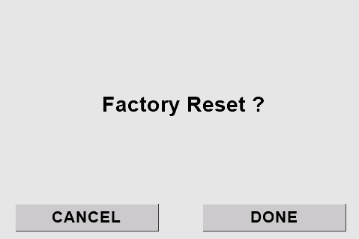

 |  | 1. RS-485 address debugging 및 | 1. SD memory info 관련 수정 | 1. factory reset 관련 수정 | 1. password change 관련 수정
 |  | 저장 기능 추가 |  |  | 2. serial 을 통한 password 확인 및
 |  |  |  |  | 변경기능 추가

9) PID controller
한영넉스 온도 controller

1. ML-D2H
- RS-232 interface : USB mini B type connector
- 9600 bps, 8 data bit, 1 stop bit, even parity |  |  |  |  |  |  | --> MCU 에서는 parity 사용을 위해 data 9-bit 로 설정해야 data 8bit 뒤에 parity 를 붙임
- PC-Link Protocol

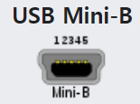
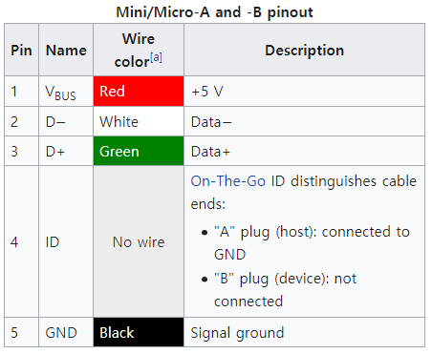
 |  |  |  |  | 1 : unuse
 |  |  |  |  | 2 : Rx(ML-D2H 기준)
 |  |  |  |  | 3 : Tx(ML-D2H 기준)
 |  |  |  |  | 4 : unuse |  |  |  |  |  |  |  |  |  |  | ML-D2H |  | Nu-2000 Main board
 |  |  |  |  | 5 : GND |  |  |  |  |  |  |  |  |  |  | Rx |  | Tx
 | ML-D2H receptacle |  |  |  |  |  |  |  |  |  |  |  |  |  |  | Tx |  | Rx

 | plug 삽입 방향 |  |  | plug front view

 |  |  |  |  |  |  |  |  |  |  |  |  |  |  |  | GND

2. PC-Link Protocol
 |  |  |  |  | always ASCII character

 | STX | Address |  | Command |  |  | Data |  |  |  |  |  | CR | LF | Remark
 | 0x02 | 0 | 1 | W | H | O | none |  |  |  |  |  | 0x0d | 0x0a | module name, version reques
 | 0x02 | 0 | 1 | D | R | S | , | number (01 - 32) | , | D register start address |  |  | 0x0d | 0x0a | D register Read Sequencial
 | 0x02 | 0 | 1 | D | R | R | , | number (01 - 32) | , | D register start address |  |  | 0x0d | 0x0a | D register Read Random multiple address can be followed
 | 0x02 | 0 | 1 | D | W | S | , | number (01 - 05) | , | D register start address |  |  | 0x0d | 0x0a | D register Write Sequencial
 | 0x02 | 0 | 1 | D | W | R | , | number (01 - 05) | , | D register start address |  |  | 0x0d | 0x0a | D register Write Random multiple address can be followed

 | number 는 10진수를 사용하며 ascii 로 보내야 함
 | address 는 10진수를 사용하며 ascii 로 보내야 함
 | write 시 data 는 16진수를 사용하며 ascii 로 보내야 함
 | read 시 data 는 16진수 ascii 로 보내짐

3. register 내용 example

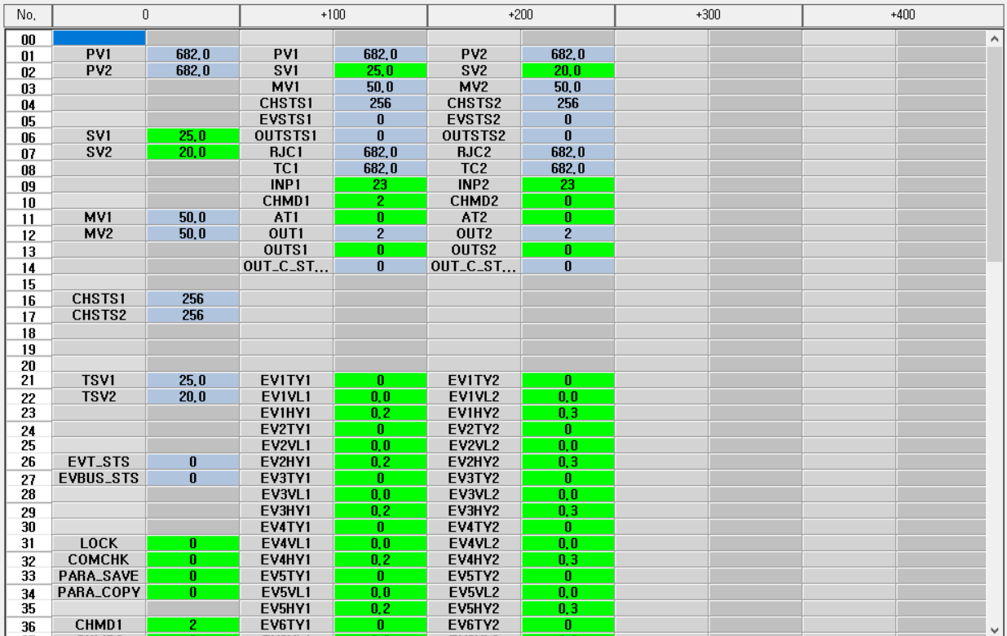
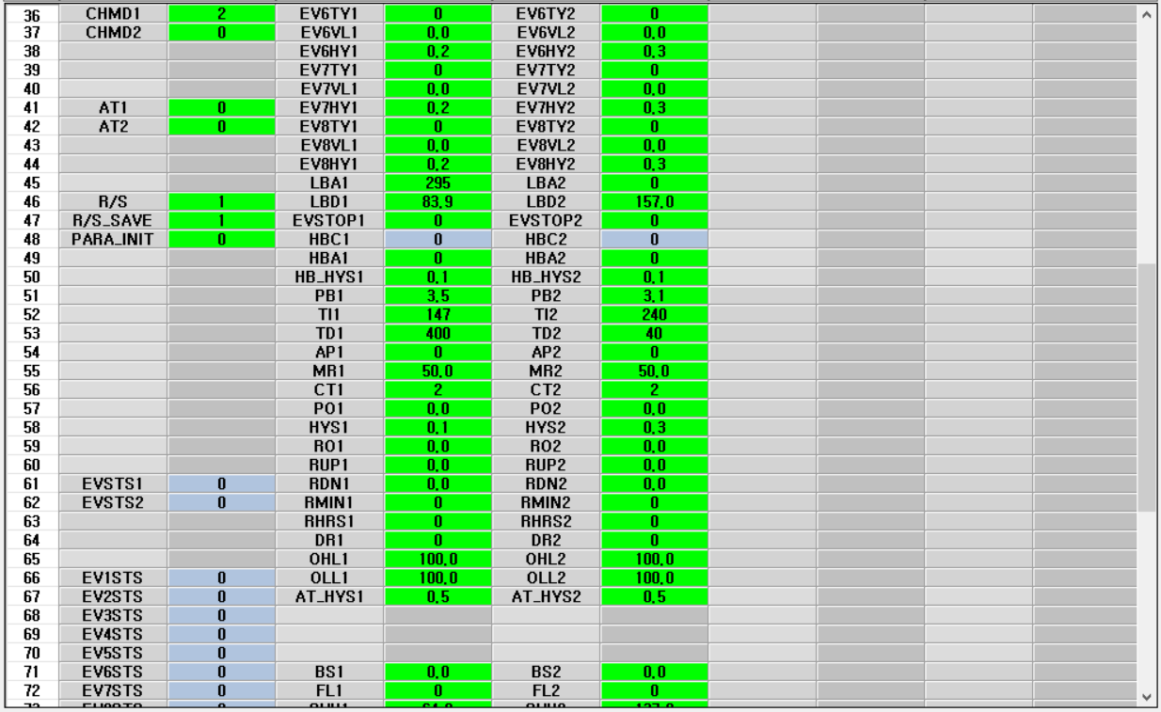
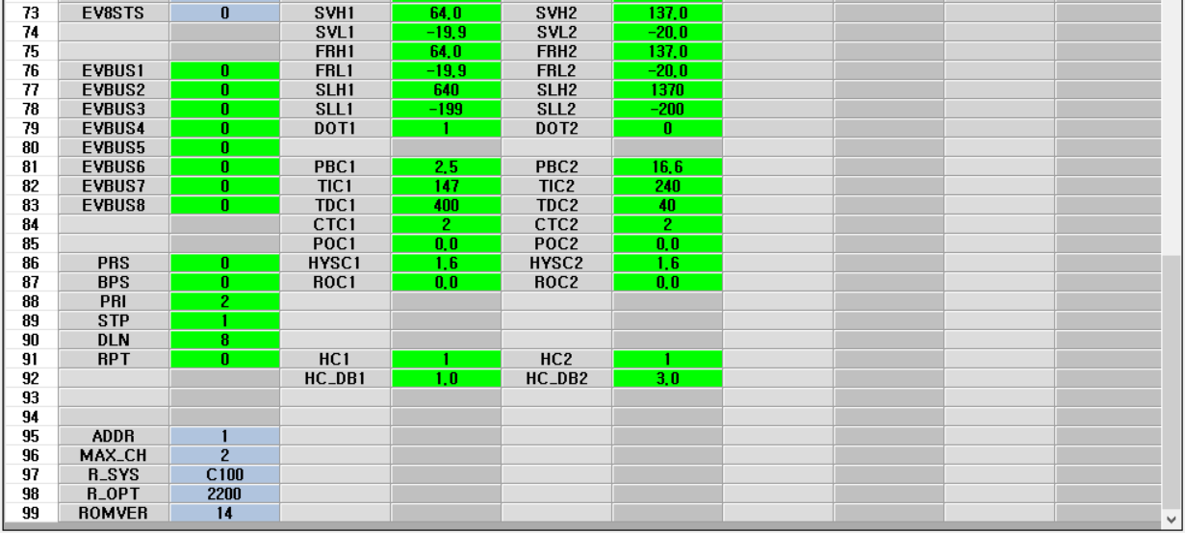
 |  |  |  |  |  |  |  |  |  |  |  |  | 동작read | 초기화 | Address | Name | Description |  |  |  | Remark
 |  |  |  |  |  |  |  |  |  |  |  |  |  |  | 0001 | PV | 측정값, temp. current |  |  |  | x10 format, use address 101

 |  |  |  |  |  |  |  |  |  |  |  |  |  |  | 0006 | SV | 설정값, temp. set value |  |  |  | x10 format, use address 102

 |  |  |  |  |  |  |  |  |  |  |  |  |  |  | 0011 | MV | 출력량, 0 ~ 100% |  |  |  | OUT1 on (100%), off(0%), , use address 103

 |  |  |  |  |  |  |  |  |  |  |  |  |  |  | 0016 | CHST | 채널상태, channel status |  |  |  | , use address 104

 |  |  |  |  |  |  |  |  |  |  |  |  |  |  | 0021 | TSV | 현재목표 설정값, target set value |  |  |  | SV 변경에 따른 ramp 시 사용 됨.

 |  |  |  |  |  |  |  |  |  |  |  |  |  |  | 0026 | EVT_ST | 이벤트 상태, event status |  |  |  | event 발생에 대한 master flag
 |  |  |  |  |  |  |  |  |  |  |  |  |  |  | 0027 | EVBUS_ST | 이벤트 버스 출력 상태 |  |  |  | event bus 1..8 에 대한 master flag

 |  |  |  |  |  |  |  |  |  |  |  |  |  |  | 0031 | LOCK | 파라미터 변경 금지 |  |  |  | 0 - all parameter editing allowed
 |  |  |  |  |  |  |  |  |  |  |  |  |  |  | 0032 | COMCHK | RS485 통신 유지 감지 시간 설정 |  |  |  | 0 - off
 |  |  |  |  |  |  |  |  |  |  |  |  |  |  | 0033 | PAR_SAVE | 통신으로 파라미터 저장 설정 |  |  |  | 0 - 자동으로 parameter 저장
 |  |  |  |  |  |  |  |  |  |  |  |  |  |  | 0034 | PAR_COPY | 수동으로 파라미터 저장 |  |  |  | unuse

 |  |  |  |  |  |  |  |  |  |  |  |  |  |  | 0036 | CHMD | channel mode |  |  |  | 0(stop mode), 1(monitor mode), 2(drive mode) , use address 110

 |  |  |  |  |  |  |  |  |  |  |  |  |  |  | 0041 | AT | auto tuning |  |  |  | 0(suto tuning stop), 1(auto tuning start)

 |  |  |  |  |  |  |  |  |  |  |  |  |  | 1 | 0046 | R/S | run/stop |  |  |  | 0(stop), 1(run)
 |  |  |  |  |  |  |  |  |  |  |  |  |  | 2 | 0047 | R/S_SAVE | run/stop operation after power-on |  |  |  | 0(운전복귀안함), 1(운전복귀)
 |  |  |  |  |  |  |  |  |  |  |  |  |  |  | 0048 | PAR_INIT | parameter initialization |  |  |  | 1(parameter init)

 |  |  |  |  |  |  |  |  |  |  |  |  |  |  | 0061 | EVST | channel event |  |  |  | event channel 별 event 발생 flag

 |  |  |  |  |  |  |  |  |  |  |  |  |  |  | 0066 | EV.1ST |  |  |  |  | ch #1 event master flag
 |  |  |  |  |  |  |  |  |  |  |  |  |  |  | 0067 | EV.2ST |  |  |  |  | ch #2 event master flag
 |  |  |  |  |  |  |  |  |  |  |  |  |  |  | 0068 | EV.3ST |  |  |  |  | ch #3 event master flag
 |  |  |  |  |  |  |  |  |  |  |  |  |  |  | 0069 | EV.4ST |  |  |  |  | ch #4 event master flag
 |  |  |  |  |  |  |  |  |  |  |  |  |  |  | 0070 | EV.5ST |  |  |  |  | ch #5 event master flag
 |  |  |  |  |  |  |  |  |  |  |  |  |  |  | 0071 | EV.6ST |  |  |  |  | ch #6 event master flag
 |  |  |  |  |  |  |  |  |  |  |  |  |  |  | 0072 | EV.7ST |  |  |  |  | ch #7 event master flag
 |  |  |  |  |  |  |  |  |  |  |  |  |  |  | 0073 | EV.8ST |  |  |  |  | ch #8 event master flag

 |  |  |  |  |  |  |  |  |  |  |  |  |  |  | 0076 | EVBUS.1 |  |  |  |  | event bus #1 output setting, 0(off), 1(on)
 |  |  |  |  |  |  |  |  |  |  |  |  |  |  | 0077 | EVBUS.2 |  |  |  |  | event bus #2 output setting, 0(off), 1(on)
 |  |  |  |  |  |  |  |  |  |  |  |  |  |  | 0078 | EVBUS.3 |  |  |  |  | event bus #3 output setting, 0(off), 1(on)
 |  |  |  |  |  |  |  |  |  |  |  |  |  |  | 0079 | EVBUS.4 |  |  |  |  | event bus #4 output setting, 0(off), 1(on)
 |  |  |  |  |  |  |  |  |  |  |  |  |  |  | 0080 | EVBUS.5 |  |  |  |  | event bus #5 output setting, 0(off), 1(on)
 |  |  |  |  |  |  |  |  |  |  |  |  |  |  | 0081 | EVBUS.6 |  |  |  |  | event bus #6 output setting, 0(off), 1(on)
 |  |  |  |  |  |  |  |  |  |  |  |  |  |  | 0082 | EVBUS.7 |  |  |  |  | event bus #7 output setting, 0(off), 1(on)
 |  |  |  |  |  |  |  |  |  |  |  |  |  |  | 0083 | EVBUS.8 |  |  |  |  | event bus #8 output setting, 0(off), 1(on)

 |  |  |  |  |  |  |  |  |  |  |  |  |  |  | 0086 | PRS | comm protocol |  |  |  | 0(PC-link)
 |  |  |  |  |  |  |  |  |  |  |  |  |  |  | 0087 | BPS | speed |  |  |  | 0(9600)
 |  |  |  |  |  |  |  |  |  |  |  |  |  |  | 0088 | PRI | parity |  |  |  | 2(even parity)
 |  |  |  |  |  |  |  |  |  |  |  |  |  |  | 0089 | STP | stop bits |  |  |  | 1(1 bit)
 |  |  |  |  |  |  |  |  |  |  |  |  |  |  | 0090 | DLN | data length |  |  |  | 8(8 bit)
 |  |  |  |  |  |  |  |  |  |  |  |  |  |  | 0091 | RPT | response delay |  |  |  | 0(no delay)

 |  |  |  |  |  |  |  |  |  |  |  |  |  |  | 0101 | PV | 측정값, temp. current |  |  |  | x10 format
 |  |  |  |  |  |  |  |  |  |  |  |  |  | 3 | 0102 | SV | 설정값, temp. set value |  |  |  | x10 format
 |  |  |  |  |  |  |  |  |  |  |  |  |  |  | 0103 | MV | 출력량 |  |  |  | OUT1 on (100%), off(0%)
 |  |  |  |  |  |  |  |  |  |  |  |  |  |  | 0104 | CHST | 채널상태, channel status
 |  |  |  |  |  |  |  |  |  |  |  |  |  |  | 0105 | EVST | channel event |  |  |  | event channel 별 event 발생 flag
 |  |  |  |  |  |  |  |  |  |  |  |  |  |  | 0106 | OUT1_ST | output #1(heating) status, 0(off), 1(on)
 |  |  |  |  |  |  |  |  |  |  |  |  |  |  | 0107 | RJC | TC 사용시 기준 접점 보상온도 측정값 |  |  |  | unuse
 |  |  |  |  |  |  |  |  |  |  |  |  |  |  | 0108 | TC | TC 측정값 |  |  |  | unuse
 |  |  |  |  |  |  |  |  |  |  |  |  |  | 4 | 0109 | INP | 입력 종류 선택, |  |  |  | 23(PT100, 소수점 1자리)
 |  |  |  |  |  |  |  |  |  |  |  |  |  | 5 | 0110 | CHMD | channel mode |  |  |  | 0(stop mode), 1(monitor mode), 2(drive mode)
 |  |  |  |  |  |  |  |  |  |  |  |  |  | 6 | 0111 | AT | auto tuning |  |  |  | 0(suto tuning stop), 1(auto tuning start)
 |  |  |  |  |  |  |  |  |  |  |  |  |  |  | 0112 | OUT_TYPE | output #1, #2 type |  |  |  | 2(SSR), 제품에서 fix 되므로 unuse

 |  |  |  |  |  |  |  |  |  |  |  |  |  |  | 0114 | OUT2_ST | output #2(cooling) status, 0(off), 1(on)

 |  |  |  |  |  |  |  |  |  |  |  |  |  |  | 0121 | EV.1TY | event ch#1 type selection |  |  |  | 0(off)
4. 운용을 위한 register 사용 방법 |  |  |  |  |  |  |  |  |  |  |  |  |  |  | 0122 | EV.1VL | event ch#1 event setting value
4-1. initial step for module is in factory default state (step 0 ~ 15) |  |  |  |  |  |  |  |  |  |  |  |  |  |  | 0123 | EV.1HY | event ch#1 event hysterisis value
4-2. initial step for module is in used state (step 1 ~ 15) |  |  |  |  |  |  |  |  |  |  |  |  |  |  | 0124 | EV.2TY | event ch#2 type selection |  |  |  | 0(off)
 | step | register |  | value (dec) | Remark |  |  |  |  |  |  |  |  |  | 0125 | EV.2VL | event ch#2 event setting value
 |  | addr | name |  |  |  |  |  |  |  |  |  |  |  | 0126 | EV.2HY | event ch#2 event hysterisis value
 | 0 | 0109 | INP | 0023 | PT-100, 소수점 1자리 mode (factory default 일때만 실행) |  |  |  |  |  |  |  |  |  | 0127 | EV.3TY | event ch#3 type selection |  |  |  | 0(off)
 | 1 | 0179 | DOT | 0001 | 소수점 1자리 |  |  |  |  |  |  |  |  |  | 0128 | EV.3VL | event ch#3 event setting value
 | 2 | 0102 | SV | 250 | set value (25.0°C) |  |  |  |  |  |  |  |  |  | 0129 | EV.3HY | event ch#3 event hysterisis value
 | 3 | 0173 | SVH | 0400 | set value high limit (40.0°C) |  |  |  |  |  |  |  |  |  | 0130 | EV.4TY | event ch#4 type selection |  |  |  | 0(off)
 | 4 | 0174 | SVL | 0100 | set value low limit (10.0°C) |  |  |  |  |  |  |  |  |  | 0131 | EV.4VL | event ch#4 event setting value
 | 5 | 0191 | HC | 0001 | 가열, 가열/냉각 제어 설정 |  |  |  |  |  |  |  |  |  | 0132 | EV.4HY | event ch#4 event hysterisis value
 | 6 | 0192 | HC_DB | 0010 | 가열/냉각 제어 불감대 설정 (-100 ~ 50) --> 1.0 |  |  |  |  |  |  |  |  |  | 0133 | EV.5TY | event ch#5 type selection |  |  |  | 0(off)
 | 7 | 0110 | CHMD | 0002 | channel mode --> drive mode |  |  |  |  |  |  |  |  |  | 0134 | EV.5VL | event ch#5 event setting value
 | 8 | 0156 | CT | 0002 | 가열제어주기, 2초 |  |  |  |  |  |  |  |  |  | 0135 | EV.5HY | event ch#5 event hysterisis value
 | 9 | 0184 | CTC | 0002 | 냉각제어주기, 2초 |  |  |  |  |  |  |  |  |  | 0136 | EV.6TY | event ch#6 type selection |  |  |  | 0(off)
 | 10 | 0154 | AP | 0000 | 과적분 방지 설정, 0(auto) |  |  |  |  |  |  |  |  |  | 0137 | EV.6VL | event ch#6 event setting value
 | 11 | 0165 | OHL | 0100 | heating 출력량 최대 상한 |  |  |  |  |  |  |  |  |  | 0138 | EV.6HY | event ch#6 event hysterisis value
 | 12 | 0166 | OLL | 0100 | cooling 출력량 최대 상한 |  |  |  |  |  |  |  |  |  | 0139 | EV.7TY | event ch#7 type selection |  |  |  | 0(off)
 | 13 | 0111 | AT | 0000 | auto tuning off |  |  |  |  |  |  |  |  |  | 0140 | EV.7VL | event ch#7 event setting value
 | 14 | 0047 | RS_SAVE | 0001 | run/stop operation after power-on |  |  |  |  |  |  |  |  |  | 0141 | EV.7HY | event ch#7 event hysterisis value
 | 15 | 0046 | RS | 0000 | run/stop --> stop |  |  |  |  |  |  |  |  |  | 0142 | EV.8TY | event ch#8 type selection |  |  |  | 0(off)
 |  |  |  |  |  |  |  |  |  |  |  |  |  |  | 0143 | EV.8VL | event ch#8 event setting value
 |  |  |  |  |  |  |  |  |  |  |  |  |  |  | 0144 | EV.8HY | event ch#8 event hysterisis value
4-3. PID TC 가 공장초기화 상태인지를 판단하는 기준 |  |  |  |  |  |  |  |  |  |  |  |  |  |  | 0145 | LBA | loop 단선 event 시간 설정 |  |  |  | 0(off)
 |  |  |  |  |  |  |  |  |  |  |  |  |  |  | 0146 | LBD | loop 단선 event 불감대 설정
 | num | register |  | value (dec) |  |  |  | Remark |  |  |  |  |  |  | 0147 | EVSTOP | event 발생시 운전 정지 설정 |  |  |  | 0(계속운전), 1(운전정지)
 |  | addr | name | 공장초기화 |  | 자사사용값 |  |  |  |  |  |  |  |  | 0148 | HBC | heater 단선 전류값, 1-50A
 |  | 0109 | INP | 0001 |  | 0023 |  | factory default state 구분에 사용 |  |  |  |  |  |  | 0149 | HBA | heater 단선 전류값 설정, 0,1-50A |  |  |  | 0(off)
 |  |  |  |  |  |  |  |  |  |  |  |  |  |  | 0150 | HB_HYS | heater 단선 hysterisis 설정, 0-50 |  |  |  | 0.3
 |  | 0152 | TI | 0240 |  | auto tuning 에 의해 결정 |  | auto-tuned 여부 판단용 |  |  |  |  |  |  | 0151 | PB | 가열 비례대 설정, 온도,
 |  | 0153 | TD | 0060 |  |  |  |  |  |  |  |  |  |  | 0152 | TI | 적분시간 설정, 초 |  |  |  | 240
 |  |  |  |  |  |  |  |  |  |  |  |  |  |  | 0153 | TD | 미분시간 설정, 초 |  |  |  | 60
 |  |  |  |  |  |  |  |  |  |  |  |  |  | 7 | 0154 | AP | 가열/냉각 제어 : 과적분 방지 설정 |  |  |  | 0(auto), 50~200
 |  |  |  |  |  |  |  |  |  |  |  |  |  |  | 0155 | MR | PID 가 아닌 PD 제어시 편차 줄이기 위해 사용 |  |  |  | unuse
4-4. Run/Stop mode 에서 주기적으로 읽어야 하는 registers |  |  |  |  |  |  |  |  |  |  |  |  |  | 8 | 0156 | CT | 제어주기 설정, 1~100 |  |  |  | SSR 인 경우 2 로 설정
 |  |  |  |  |  |  |  |  |  |  |  |  |  |  | 0157 | PO | 비상시 출력 설정, 온도센서 단선시 출력양 설정
 | step | register |  |  | Remark |  |  |  |  |  |  |  |  |  | 0158 | HYS | on/off 온도 제어시 hysterisis 설정, 온도 |  |  |  | unuse (on/off 제어시에만 사용되므로)
 |  | addr | name |  |  |  |  |  |  |  |  |  |  |  | 0159 | RO | 정지, 모니터 상태 시 출력 설정, 운전 정지시 출력양 설정
 | 0 | 0104 | CH_ST |  | channel status : run/stop, auto-tuning run/stop |  |  |  |  |  |  |  |  |  | 0160 | RUP | ramp 제어시 SV 상승온도 설정, 온도
 | 1 | 0101 | PV |  | measured temp. |  |  |  |  |  |  |  |  |  | 0161 | RDN | ramp 제어시 SV 하강온도 설정, 온도
 | 2 | 0106 | OUT1_ST |  | output #1 (heating) on/off status |  |  |  |  |  |  |  |  |  | 0162 | RMIN | ramp 제어시 SV 변화시간 설정, 시간(분)
 | 3 | 0114 | OUT2_ST |  | output #2 (cooling) on/off status |  |  |  |  |  |  |  |  |  | 0163 | RHRS | ramp 제어시 SV 변화시간 설정, 시간(시)
 | 4 | 0111 | AT |  | auto tuning state |  |  |  |  |  |  |  |  |  | 0164 | DR | 제어동작 설정 |  |  |  | 0(역동작, 가열제어), 1(정동작, 냉각제어), unuse
 | 5 | 0046 | R/S |  | run/stop state |  |  |  |  |  |  |  |  | 9 | 0165 | OHL | 출력량 상한 제한 설정 (0.0~100.0) --> heating 의 최대 상한 |  |  |  | 100 ??? 또는 90
 |  |  |  |  |  |  |  |  |  |  |  |  |  | 10 | 0166 | OLL | 출력량 하한 제한 설정 (0.0~100.0) --> cooling 의 최대 상한 으로 동작 함 |  |  |  | 100 ??? 또는 90
 |  |  |  |  |  |  |  |  |  |  |  |  |  |  | 0167 | AT_HYS | auto tuning hysterisis
 |  |  |  |  |  |  |  |  |  |  |  |  |  |  | 0171 | BS | 입력 보정 설정 |  |  |  | unuse
 |  |  |  |  |  |  |  |  |  |  |  |  |  |  | 0172 | FL | 입력 필터 설정 |  |  |  | unuse
 |  |  |  |  |  |  |  |  |  |  |  |  |  | 11 | 0173 | SVH | SV High limit, 온도
 |  |  |  |  |  |  |  |  |  |  |  |  |  | 12 | 0174 | SVL | SV Low limit, 온도
 |  |  |  |  |  |  |  |  |  |  |  |  |  |  | 0175 | FRH | PV High limit, 온도
 |  |  |  |  |  |  |  |  |  |  |  |  |  |  | 0176 | FRL | PV Low limit, 온도
 |  |  |  |  |  |  |  |  |  |  |  |  |  |  | 0177 | SLH | DCV 입력 선택시 스케일 상한 설정, mV |  |  |  | unuse
 |  |  |  |  |  |  |  |  |  |  |  |  |  |  | 0178 | SLL | DCV 입력 선택시 스케일 하한 설정, mV |  |  |  | unuse
 |  |  |  |  |  |  |  |  |  |  |  |  |  | 13 | 0179 | DOT | 소수점 설정 |  |  |  | 1(소수이하 1자리)
 |  |  |  |  |  |  |  |  |  |  |  |  |  |  | 0181 | PBC | 냉각제어 비례대 설정, 온도
 |  |  |  |  |  |  |  |  |  |  |  |  |  |  | 0182 | TIC | 냉각제어 적분시간 설정
 |  |  |  |  |  |  |  |  |  |  |  |  |  |  | 0183 | TDC | 냉각제어 미분시간 설정
 |  |  |  |  |  |  |  |  |  |  |  |  |  | 14 | 0184 | CTC | 냉각제어 제어주기 설정 |  |  |  | SSR 인 경우 2 로 설정
 |  |  |  |  |  |  |  |  |  |  |  |  |  |  | 0185 | POC | 냉각제어 비상시 출력 설정
 |  |  |  |  |  |  |  |  |  |  |  |  |  |  | 0186 | HYSC | 냉각제어 on/off 제어 hysterisis 설정, 온도
 |  |  |  |  |  |  |  |  |  |  |  |  |  |  | 0187 | ROC | 냉각제어 정지, 모니터 상태시 출력 설정
 |  |  |  |  |  |  |  |  |  |  |  |  |  | 15 | 0191 | HC | 가열, 가열/냉각 제어 설정 |  |  |  | 0(가열제어), 1(가열/냉각제어)
 |  |  |  |  |  |  |  |  |  |  |  |  |  | 16 | 0192 | HC_DB | 가열/냉각 제어 불감대 설정 (-100 ~ 50)

4-5. Operation State Machine Diagram

 |  |  |  |  |  |  |  | ST00 : PID detect state |  |  |  |  | ST10 : identify state |  |  |  |  | ST20 : initial state
 |  |  |  |  |  |  |  | - send 'WHO' cmd |  |  | valid ACK |  | - read some registers |  |  | always |  | - initialize registers according to module state
 |  |  |  |  |  | no ACK |  | - wait ACK |  |  |  |  | - identify PID state |  |  |  |  | 1) Factory default state initial |  | initial step < max_step
 |  |  |  |  |  |  |  |  |  |  |  |  | 1) Factory default state |  |  |  |  | 2) used state initial
 |  |  |  |  |  |  |  |  |  |  |  |  | 2) used (auto-tuning X)
 |  |  |  |  |  |  |  |  |  |  |  |  | 3) used (auto-tuning O)

 |  |  |  |  |  |  |  |  |  |  |  |  |  |  |  |  | initial step >= max_step

 |  |  |  |  |  |  |  |  |  |  |  |  | ST30 : stop state
 |  |  |  |  |  |  |  |  |  |  |  |  | - send STOP cmd
 |  |  |  |  |  |  |  |  |  |  |  | no event | - fake cmd svc
 |  |  |  |  |  |  |  |  |  |  |  |  | - read temp/other values
 |  |  |  |  |  |  |  |  |  |  |  |  | - event processing
 |  |  |  |  |  |  |  |  |  |  |  |  | a) auto tuning event
 |  |  |  |  |  |  |  |  | auto tuning event |  |  |  | b) run/stop event
 |  |  |  |  |  |  |  |  |  |  |  |  |  |  |  |  | run event
 |  |  |  |  |  |  |  |  |  |  | 1) auto tuning done event |  |  |  |  | stop event
 |  |  |  |  |  |  |  |  |  |  | 2) timer expire event
 |  |  |  |  |  | ST50 : auto tuning state |  |  |  |  | 3) auto tuning stop event |  |  |  |  |  |  | ST40 : run state
 |  |  |  |  |  | - make run state |  |  |  |  |  |  |  |  |  |  |  | - send RUN cmd | no event
 |  |  |  |  |  | - auto tuning enable |  |  |  |  |  |  |  |  |  |  |  | - fake cmd svc
 |  |  |  | no event |  | - fake cmd svc |  |  |  |  |  |  |  |  |  |  |  | - read temp/other values
 |  |  |  |  |  | - read temp/other values |  |  |  |  |  |  |  |  |  |  |  | - check stop event
 |  |  |  |  |  | - wait auto tuning finish
 |  |  |  |  |  | 1) check timer expired
 |  |  |  |  |  | 2) check auto tuning done

10) MFC
MFC (Mass Flow Controller)

1. Model : McMillan U803
- model 명 : U803-2-C-F4-P20-CV6-FN
- flow rate : 10 ~ 50mL/min
- pressure psid : 10 ~ 30 typical
- flow rate input : 4-20mA
- flow rate output : 4-20mA

2. Operation
- MFC 는 flow rate input 값을 set point 로 간주하여 자동으로 flow rate 를 맞추는 작업을 하며
측정된 flow rate 를 output 을 보낸다.
- 따라서 원하는 flow rate 를 보내 주고 측정된 flow rate 는 표시만 한다.
- 측정된 flow rate 가 설정된 오차 범위를 벗어나면 warning 신호를 만들어 준다.

3. Control remarks
- flow rate range : 0mL/min (4mA), 10mL/min (7.2mA), 50mL/min (20mA)
- set point value 가 5% 미만이면 flow control 이 중단되며 단순히 flow sensor 역할을 한다. (auto stanby mode)

4. 구매한 MFC 동작 특성

 | Current (mA) | Flow rate (mL/min)
 | 7.2 | 10
 | 10.4 | 20
 | 12.0 | 25
 | 16.8 | 40
 | 20.0 | 50

 | input value = flow rate (mL/min)
 | output value = DAC_value (Current 에 대한)

4-1. target flow rate 를 4-20mA 전류로 출력하기 위한 공식
(1) | 위 graph 에서 --> FL (mL/min) = 3.125 x C (mA) - 12.5
(2) | (1) 식을 재정리하면 --> C (mA) = [FL(mL/min) + 12.5] / 3.125
(3) | (DAC_cal_20m - DAC_cal-4m) (DAC_cal_20m - DAC_cal-4m) target DAC_val = ---------------------------------- x C(mA) = ---------------------------------- x C(mA) (20mA - 4mA) 16
 | 즉, 정리하면 flow rate (FL) 이 정해지면
 | (1) C (mA) = [FL(mL/min) + 12.5] / 3.125 식에 의해 C 를 계산한다
 | (2) 아래 식에 의해 target DAC value 를 계산하여 출력 한다. (DAC_cal_20m - DAC_cal-4m) (DAC_cal_20m - DAC_cal-4m) target DAC_val = ---------------------------------- x C(mA) = ---------------------------------- x C(mA) (20mA - 4mA) 16

4-2. 4-20mA 전류입력(DAC value)을 flow rate 로 변환하는 공식

 | (1) 아래 식에 의해 target DAC value 로 전류(C) 를 계산한다. (DAC_val - DAC_cal-4m) x (20mA - 4mA) (DAC_cal_20m - DAC_cal-4m) x 16 C (mA) = ----------------------------------------------- + 4.0 = ---------------------------------------- + 4.0 (DAC_cal_20m - DAC_cal-4m) (DAC_cal_20m - DAC_cal-4m)
 | (2) FL (mL/min) = 3.125 x C (mA) - 12.5 공식으로 FL 을 계산하여 표시 한다.

5. MFC 의 수명 연장을 위한 auto standby operation 의 활용
- MFC 의 flow rate 를 set value 로 제어하는중 원하는 rate 에 도달한 경우 set value 를 4mA 로 낮추면
MFC 는 현재 valve 열린 상태를 그대로 유지함
- 계속 PV 를 monitoring 하다가 일정 오차 이상 벗아나면 다시 SV 전류를 흘리는 방식을 이용하면
MFC 의 수명 연장에 도움이 될 것으로 판단 됨.

6. MFC self check 및 수명이 다 한 상태를 판단 하는 기준 고려해야 함
- set value = 10/20/30/40/50 를 반복하여 아래쪽 또는 위쪽만 따라갈때 : 외부 압력 과다 또는 외부 압력 미달
- set value = 10/20/30/40/50 를 반복하여 어느 한 값에만 고정되어 있을때 : MFC 수명 다함으로 판정
- MFC self check 기능 추가해야 함.

7. MFC 시험상의 문제점
1) Liquid flow 양을 0 으로 완전히 막을수 있는 방법이 없음.
--> Flow rate SV 를 4mA 로 낮추면 MFC 는 auto stanby mode 로 들어가서 이전에 열린 valve 의 양을 그대로 유지 함.
--> manual 표기된 내용이 서로 상충 함.
2) stroke pump 직접 연결 사용시 압력 변화(맥동, surge) 를 MFC 가 제대로 소화하지 못 함.
--> 맥동이 MFC 출력에 그대로 나타남. 일정수준 이하인 경우 소화 됨.
--> stoke pump + damper 사용시 damper 에서 흡수해 주는 경우 MFC 정상 동작 되지만, damper 의 압력이 누적되어 점점 높아 짐.

8. MFC Test Data

1. 현재 Nu-2000 에 MFC 실장된 상태의 Flow Rate 측정 data |  |  |  |  |  |  |  |  |  |  | 2. 현재 Nu-2000 에 MFC 실장된 상태의 Flow Rate 측정 data
- Pump : Iwaki, EHN-B21FC2R |  |  |  |  | - SPM : Stroke Per Minute |  |  |  |  |  | - Pump : Iwaki, EHN-B21FC2R |  |  |  |  | - SPM : Stroke Per Minute
- 전반적으로 MFC spec. 대비 약 50% 정도의 범위에서만 조절 가능 함. (입력 압력에 상당히 민감 함) |  |  |  |  |  |  |  |  |  |  | - SPM 을 높이고 stroke length 를 낮추어 효과 개선을 기대하였으나 별 차이 없음

SPM | Stroke Length(%) | MFC SV 에 대한 PV value (mL/min) |  |  |  |  | Remark |  |  |  | SPM | Stroke Length(%) | MFC SV 에 대한 PV value (mL/min) |  |  |  |  | Remark
 |  | 10 | 20 | 30 | 40 | 50 |  |  |  |  |  |  | 10 | 20 | 30 | 40 | 50
40 | 100 | 12 ~ 20 | 15 ~ 25 | 12 ~ 27 | 12 ~ 25 | 12 ~ 27 |  |  |  |  | 120 | 50 | 27 ~ 29 | 27 ~ 29 | 32 ~ 34 | 44 ~ 45 | 44 ~ 45
60 | 100 | 15 ~ 18 | 24 ~ 25 | 29 ~ 30 | 29 ~ 30 | 29 ~ 30 |  |  |  |  | 150 | 50 | 32 ~ 34 | 32 ~ 34 | 31 ~ 33 | 44 ~ 46 | 51 ~ 52
80 | 100 | 19 ~ 22 | 22 ~ 25 | 32 ~ 36 | 35 ~ 40 | 35 ~ 40 |  |  |  |  | 200 | 50 | 40 ~ 42 | 40 ~ 42 | 40 ~ 42 | 43 ~ 45 | 55 ~ 56
90 | 100 | 20 ~ 23 | 20 ~ 24 | 32 ~ 38 | 38 ~ 44 | 38 ~ 44
100 | 100 | 21 ~ 25 | 22 ~ 25 | 32 ~ 37 | 42 ~ 46 | 42 ~ 46
110 | 100 | 24 ~ 28 | 24 ~ 28 | 32 ~ 36 | 44 ~ 47 | 49 ~ 51 | 현상태에서 가장 적정한 압력으로 추정
120 | 100 | 28 ~ 31 | 28 ~ 30 | 32 ~ 34 | 45 ~ 47 | 47 ~ 49 |  |  |  |  | 3. MFC 단독 Flow Rate 측정 data
130 | 100 | 30 ~ 32 | 25 ~ 27 | 31 ~ 34 | 46 ~ 47 | 52 ~ 53 |  |  |  |  | - Pump : Iwaki, EHN-B21FC2R |  |  |  |  | - SPM : Stroke Per Minute
140 | 100 | 30 ~ 32 | 25 ~ 27 | 31 ~ 33 | 46 ~ 48 | 54 ~ 55 |  |  |  |  | - MFC 단독으로 시험함 : 전체 조절 범위를 cover 하지 못 함.
150 | 100 | 30 ~ 32 | 30 ~ 32 | 31 ~ 33 | 45 ~ 47 | 55 ~ 56
160 | 100 | 34 ~ 37 | 33 ~ 37 | 35 ~ 38 | 45 ~ 47 | 55 ~ 56 |  |  |  |  | SPM | Stroke Length(%) | MFC SV 에 대한 PV value (mL/min) |  |  |  |  | Remark
170 | 100 | 27 ~ 29 | 26 ~ 28 | 31 ~ 33 | 44 ~ 46 | 55 ~ 56 |  |  |  |  |  |  | 10 | 20 | 30 | 40 | 50
180 | 100 | 34 ~ 37 | 33 ~ 36 | 32 ~ 36 | 42 ~ 46 | 56 |  |  |  |  | 60 | 100 | 12 ~ 14 | 19 ~ 22 | 30 ~ 32 | 31 ~ 32 | 31 ~ 32
190 | 100 | 35 ~ 42 | 33 ~ 40 | 33 ~ 40 | 42 ~ 46 | 56 |  |  |  |  | 80 | 100 | 15 ~ 18 | 20 ~ 22 | 29 ~ 32 | 38 ~ 42 | 38 ~ 43
200 | 100 | 38 ~ 40 | 37 ~ 40 | 37 ~ 40 | 42 ~ 45 | 56 |  |  |  |  | 90 | 100 | 17 ~ 19 | 20 ~ 22 | 28 ~ 31 | 36 ~ 42 | 41 ~ 46
220 | 100 | 43 ~ 46 | 40 ~ 43 | 39 ~ 44 | 40 ~ 45 | 56 |  |  |  |  | 100 | 100 | 17 ~ 20 | 19 ~ 22 | 29 ~ 32 | 39 ~ 42 | 45 ~ 49
240 | 100 | 45 ~ 48 | 44 ~ 48 | 43 ~ 47 | 47 ~ 49 | 51 ~ 54 |  |  |  |  | 110 | 100 | 19 ~ 21 | 19 ~ 22 | 30 ~ 32 | 40 ~ 42 | 49 ~ 51 | SV=50 으로 설정시 실제 측정량 43mL/min
260 | 100 | 44 ~ 48 | 44 ~ 48 | 43 ~ 48 | 43 ~ 48 | 52 ~ 56 |  |  |  |  | 120 | 100 | 20 ~ 22 | 20 ~ 22 | 30 ~ 32 | 40 ~ 42 | 50 ~ 52
280 | 100 | 49 ~ 50 | 48 ~ 50 | 48 ~ 50 | 48 ~ 50 | 52 ~ 54 |  |  |  |  | 130 | 100 | 20 ~ 22 | 20 ~ 22 | 30 ~ 32 | 40 ~ 42 | 51 ~ 53
300 | 100 | 48 ~ 50 | 48 ~ 50 | 48 ~ 50 | 48 ~ 50 | 51 ~ 54 | SV=50 으로 설정시 실제 측정량 36mL/min |  |  |  | 150 | 100 | 20 ~ 22 | 20 ~ 22 | 30 ~ 32 | 40 ~ 42 | 52 ~ 54

 |  |  |  |  |  |  |  |  |  |  | 130 | 50 | 32 ~ 34 | 32 ~ 34 | 31 ~ 33 | 42 ~ 43 | 50 ~ 52

9. MFC monitoring 방법
 |  | - ADC interval : ADC 를 실행할 주기, 10msec 의 배수로 지정 (default 2 = 20msec)
 |  | - ADC cnt : ADC raw value 의 평균을 내기 위한 개수, default 50 = 1 sec 마다 평균값 계산
 |  | - ADC min : ADC raw value 중 최소값, surge(fluctuation) 판정을 위함
 |  | - ADC max : ADC raw value 중 최대값, surge(fluctuation) 판정을 위함
 |  | - surge cnt : 연속된 surge counter, cnt 값이 5초 이상이면 surge 상태로 인식

 |  | 10msec

 |  | ADC interval
 |  | ADC raw |  | ADC raw |  |  |  | ADC raw |  | ADC raw
 |  | 0 |  | 1 |  | ADC cnt |  | (N-1) |  | 0
 |  |  |  |  |  |  |  |  | calc ADC avg
 |  |  |  |  |  |  |  |  | surge 판단

11-1) PLC_analog_out
PLC interface
외부 PLC 장비와의 연결/동작은 Horiba CS-610F 모델과 완전히 동일하게 되어야 한다. (3가지 연결 방식)
1) Analog output : 4-20mA 출력 2 channel, 측정한 농도 출력
2) Parallel input/output : control 또는 상태 monitor 를 위한 isolated digital 입출력
3) serial 통신 : DB9 핀 connector 를 통한 RS-232 통신, 통신 protocol 은 MODBUS protocol 사용

- Note 1 : analog output 은 항상 출력 되어야 한다.
- Note 2 : Parallel output 은 항상 출력 되어야 한다.
- Note 3 : Parallel in(default) 과 serial 통신은 동시 사용 안되며 한번에 하나만 사용 한다.

Analog output port

- analog out port 는 PLC 와 연결 된다.
- 단순히 용액 측정 농도 2개를 4-20mA 출력 신호로 전송 한다.
- Horiba 사의 CS-610F 의 analog out 과 완전히 동일한 구성을 가져야 한다.
- DSUB 9 pin female connector 사용한다
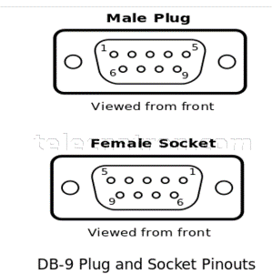
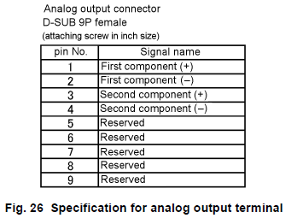

 |  |  |  |  |  |  |  |  |  | 4-20mA output #1

 |  |  |  |  |  |  |  |  |  | 4-20mA output #2

PLC 로 출력하는 4-20mA 전류 출력 제어

- internal DAC #1/#2, 2개 출력을 사용
- resolution : 12-bit, 0-4095
- current drive 능력은 1.5mA ~ 21mA 까지 가능해야 함.
(측정 농도가 측정 범위 이내 : 4~20mA 값으로 출력 한다)
(측정 농도가 측정 범위 이외 : 1.5mA, 또는 21mA 값으로 출력 한다)
- DAC 출력 값에 대한 4-20 mA 값 mapping
(아래 표의 DAC value 는 단순히 이론적인 계산값 임, 실제 calibration 된 값을 사용 해야 함)
current | 0 mA | 4 mA | 20 mA
DAC value | 0 | 800 | 4000

- 농도에 따른 출력값 계산 관련
1) conc_float : 측정하여 계산된 concentration 값 (float value : 0 - 10 %)
2) conc_max : 농도값 max limit, (constant value)
3) conc_min : 농도값 min limit, (constant value)
4) DAC_cal_4m : 4mA 출력 DAC 보정값 : constant value
5) DAC_cal_20m : 20mA 출력 DAC 보정값 : constant value

계산 공식
1) 현재 측정된 농도가 농도 측정 범위상의 백분위 위치가 어딘지 계산한다. (conc_float - conc_min) 1) 농도의 위치(float) = conc_percent = ------------------------ (conc_max - conc_min)
2) 계산된 백분위 위치에 맞는 4-20mA 출력을 위해 DAC value 를 계산한다. 2) DAC value = conc_percent x (DAC_cal_20m - DAC_cal_4m) + DAC_cal_4m
3) 측정된 농도가 범위를 많이 벗어나면 1.5mA 로 출력되도록 한다.

consentration (0 ~ 10%) | 0 | 1 | 2 | 3 | 4 | 5 | 6 | 7 | 8 | 9 | 10
Current (4~20mA) | 4.0 | 5.6 | 7.2 | 8.8 | 10.4 | 12.0 | 13.6 | 15.2 | 16.8 | 18.4 | 20.0

11-2) PAR_IN_OUT
1. Parallel input/output port

- parallel in/out port 는 PLC 와 연결 된다.
- 단순한 제어와 상태를 알려 주는데 사용 된다.
- Horiba 사의 CS-610F 의 parallel in/out 과 완전히 동일한 구성을 가져야 한다.
- DSUB 25 pin female connector 사용한다
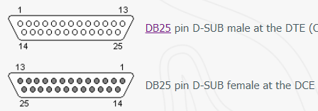

 | looking into view
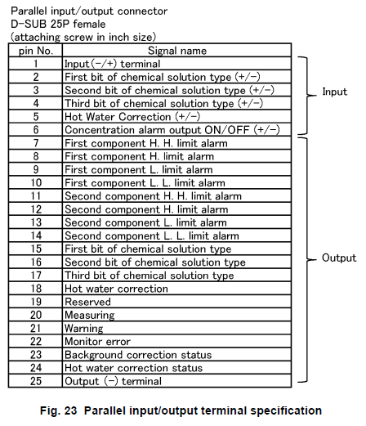

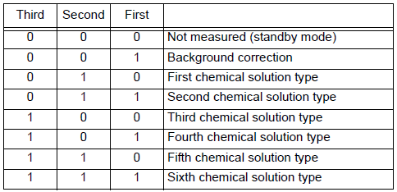
 |  | Description | Remark
 |  | Parallel input common
 |  | chemical solution type selection | MCU side : bit status of right table is reversed

 |  | hot water correction on/off signal | MCU : 0(hot water correction), 1(normal OP)
 |  | alarm on/off signal | MCU : 0(alarm off), 1(alarm on)
 |  | 1st component concentration exceeds HH | MCU : 0(normal), 1(exceed limit)
 |  | 1st component concentration exceeds H
 |  | 1st component concentration lowers L
 |  | 1st component concentration lowers LL
 |  | 2nd component concentration exceeds HH
 |  | 2nd component concentration exceeds H
 |  | 2nd component concentration lowers L
 |  | 2nd component concentration lowers LL
 |  | chemical solution type | MCU out : bit 2/1/0 = 000 (invalid), 001(BGC ) 010(1st CS), 011(2nd CS), 100(3rd CS), 101(4th CS), 110(5th CS), 111(6th CS)

 |  | repeat hot water correction input | MCU : 0(input inactive), 1(input active)

 |  | shows measuring | MCU : 0(not measuring), 1(measuring)
 |  | shows error | MCU : 0(no error), 1(warning or error)
 |  | monitor error | MCU : 1(normal), 0(monitor error)
 |  | back ground correction status | refer to horiba manual
 |  | hot water correction status | MCU : 0(not doing), 1(hot water correction)
 |  | parallel output common

2. Parallel input signal
- parallel input signal : MCU side : idle high, active low signal
- parallel output signal : MCU side : idle low, active high output control signal

11-4) Serial통신(MODBUS)
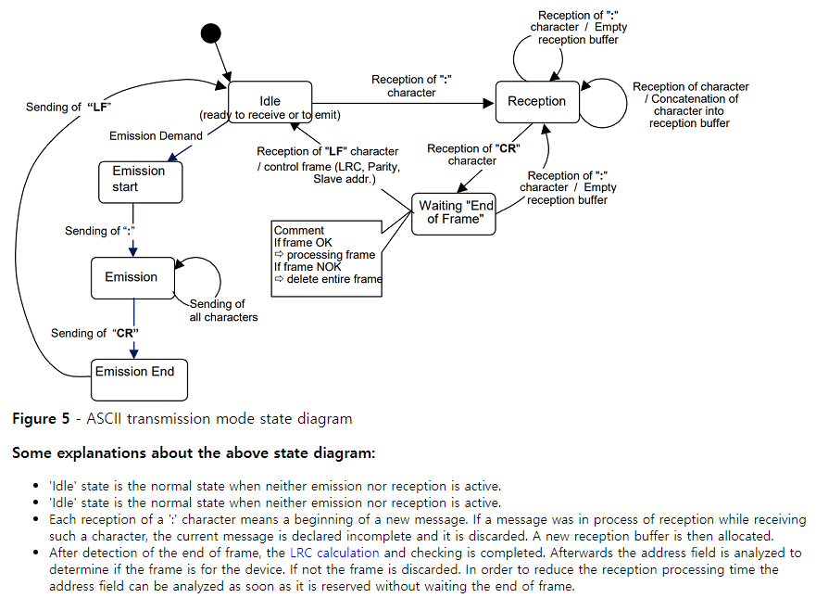
Serial 통신
- serial 통신을 통해 측정된 농도 data 를 읽어가도록 할 수 있다.
- RS-232C 9pin connector 로 연결 한다.
- RS-232 setting : 9600 baud, 1 start bit, 8 data bit, no parity, 1 stop bit

ASCII MODBUS Protocol

RS-232 setting : 9600 baud, 1 start bit, 7 data bit, (even/odd/no) parity, 1 stop bit(even/odd parity) or 2 stop bits(no parity)

 | Start | Address | Function code | Data |  | LRC |  | EOF(End Of Frame)
Request (master --> slave) | : 0x3A |  |  |  | 0 upto 2x 252 char. |  |  | CR 0x0D | LF 0x0A

 |  | 0 : broadcast | 0x01 |  |  | LRC(Longitudinal Redundancy Check)
 |  | 1..247 : slave address | 0x02 |  |  | 방법 1) | = 256 - [(address + function code + data) % 256] 을 수신한 LRC 와 같은지 비교 한다.
 |  | 248..255 : reserved | 0x03 |  |  | 방법 2) | = [(address + function code + data + LRC) % 256] == 0 인지 비교 한다.
 |  |  | 0x04
 |  |  | 0x05

 |  |  | 0xA0
 |  |  | 0xA1
 |  |  | 0xA2
 |  |  | 0xA3

 | Start | Address | Function code | Data |  | LRC |  | EOF(End Of Frame)
Response (master <-- slave) | : 0x3A |  |  |  | 0 upto 2x 252 char. |  |  | CR 0x0D | LF 0x0A

 |  | slave address

